Estadísticas
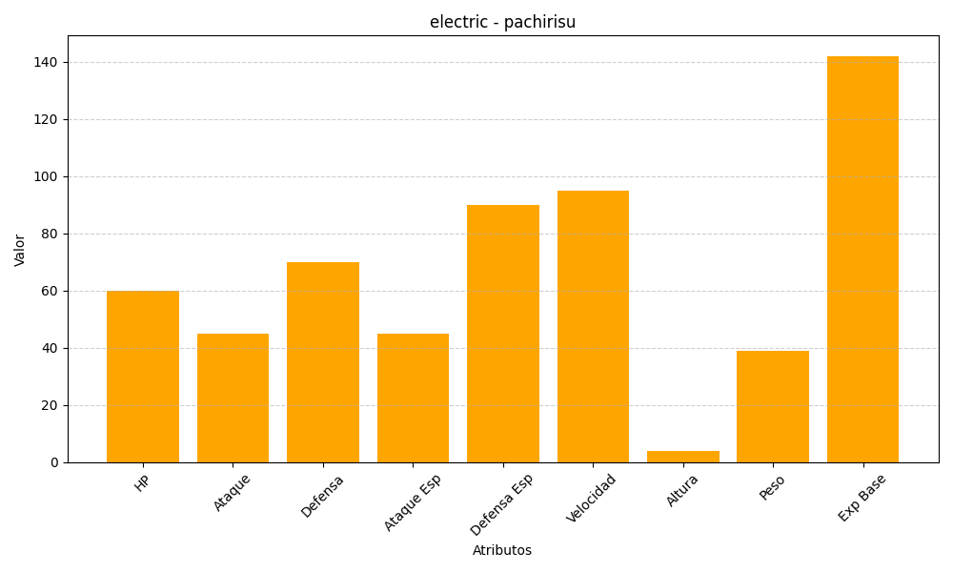
ID | Nombre | Tipo | HP | Ataque | Defensa | Ataque Especial | Defensa Especial | Velocidad | Altura | Peso | Experiencia Base
417 | pachirisu | electric | 60 | 45 | 70 | 45 | 90 | 95 | 4 | 39 | 142

